Formulas
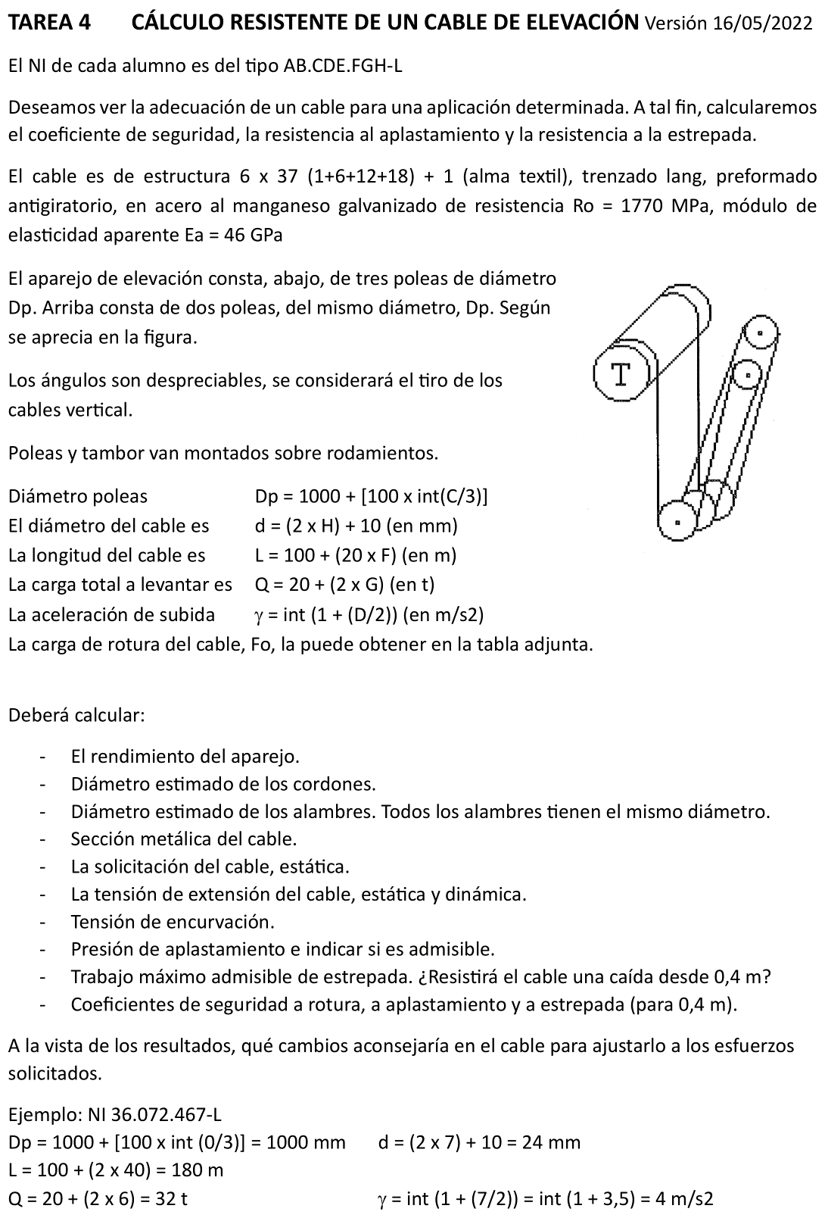
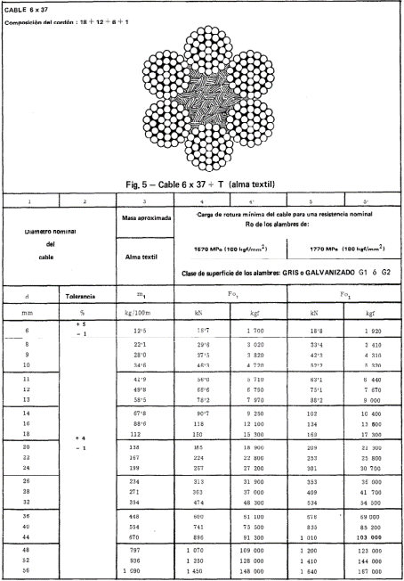
A | B | C | D | E | F | G | H | I | J
2 | TAREA 4 | CÁLCULO RESISTENTE DE UN CABLE DE ELEVACIÓN
3
4 | Alumno: | =BUSCARV(D10;Listado!B1:C22;2;FALSO) |  | Fecha: |  | Nota:
5
6 | Deseamos ver la adecuación de un cable para una aplicación determinada. A tal fin, calcularemos el coeficiente de seguridad, la resistencia al aplastamiento y la resistencia a la estrepada.
7 | El cable es de estructura 6 x 37 (1+6+12+18) + 1 (alma textil), trenzado lang, preformado antigiratorio, en acero al manganeso galvanizado de resistencia Ro = 1770 MPa, módulo de elasticidad aparente Ea = 46 GPa
8 | El aparejo de elevación consta de tres poleas de diámetro Dp, más otras dos en la parte superior, de diámetro Dc. Según se aprecia en la figura. Los ángulos son despreciables, se considerará el tiro de los cables vertical.
9
10 |  | DNI =
11 |  | A = | =EXTRAE($D$10;1;1)
12 |  | B = | =EXTRAE($D$10;2;1)
13 |  | C = | =EXTRAE($D$10;3;1)
14 |  | D = | =EXTRAE($D$10;4;1)
15 |  | E = | =EXTRAE($D$10;5;1)
16 |  | F = | =EXTRAE($D$10;6;1)
17 |  | G = | =EXTRAE($D$10;7;1)
18 |  | H = | =EXTRAE($D$10;8;1)
19
20 | Diámetro poleas: |  | Dp = 1000 + [100 x int(C/3)] = |  |  | =1000+(100*ENTERO(D13/3)) | mm
21
22 | El diámetro del cable es |  | d = (2 x H) + 10 (en mm) = |  |  | =(2*D18)+10 | mm
23 | La longitud del cable es |  | L = 100 + (2 x F0) (en m) = |  |  | = 100 + 2*(D16*10) | m
24 | La carga total a levantar es |  | Q = 20 + (2 x G) (en t) = |  |  | = 20 + 2*D17 | t
25 | La aceleración de subida |  | g = int (1 + (D/2)) (en m/s2) = |  |  | = ENTERO(1+(D14/2)) | m/s2
26 | La carga de rotura del cable, Fo, la puede obtener en la tabla adjunta (ver pdf).
27 |  |  |  |  | Fo = | 301 | kN
28
29 | Deberá calcular:
30 | K | El rendimiento del aparejo, incluido tambor.
31 | dt | Diámetro estimado de los cordones
32 | da | Diámetro estimado de los alambres. Todos los alambres tienen el mismo diámetro.
33 | Am | Sección metálica del cable
34 | S | La solicitación del cable, estática
35 | sigmae/sigmad | La tensión de extensión del cable, estática y dinámica
36 | sigmaf | Tensión de encurvación
37 | p/padm | Presión de aplastamiento e indicar si es admisible
38 | Trab_est | Trabajo máximo admisible de estrepada. ¿Resistirá el cable una caída desde 0,4 m?
39 | nr, na, ne | Coeficientes de seguridad a rotura, a aplastamiento y a estrepada (para 0,4 m)
40 | A la vista de los resultados, qué cambios aconsejaría en el cable para ajustarlo a los esfuerzos solicitados
41
42 | B | C | D | E | F | G | H | I | J
43
44 | Rendimiento |  | Tambor | Kt = | 0.98 | (rodamientos)
45 |  |  | Polea | Kf = | 0.98 | (rodamientos)
46 |  |  | Polipasto | Kp = | =(1+F45+F45^2)/3
47
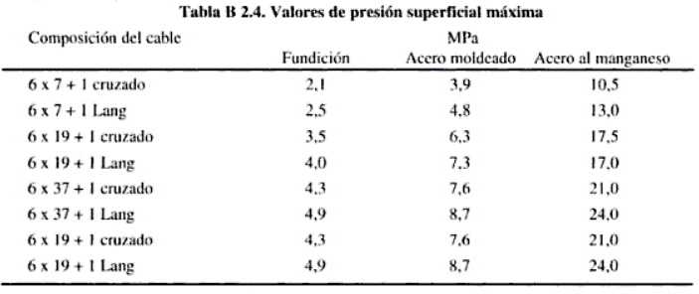
48 |  |  | Total aparejo |  | K = | Kp Kt = | =F44 * F46
49 | Diámetro cordón |  | dt = | d/3 = | = G22/3 | mm
50 |  | por geometría |  | 3 cordones/cable |  | según diámetro
51
52 | Diámetro alambre |  | da = | d/21 = | = G22/21 | mm
53 |  | por geometría |  | 7 alambres/cordon |  | según diámetro
54
55 | Sección de cada alambre |  | Aa = | (pi/4)da^2 |  | =(PI()/4)*F52^2 | mm2
56
57 | Sección metálica |  | Am = | 6x37xAa | = 6*37*G55 | mm2
58
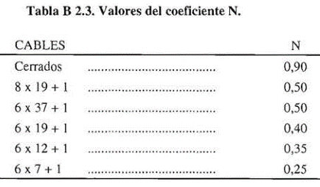
59 |  | Número de ramales |  |  | i = | 6
60 | Solicitación / cable |  | S = | Q/(ixK) = | = G24/(G59*F46) | t = | =F60*9,81 | kN
61 | Tensión extensión estática |  |  | sigmae = | S/Am = | =H60*1000/F57 | Mpa
62
63 | Tensión extensión dinámica |  |  | sigmad = | sigmae x (g/g) = |  | =G61*G25/9,81 | Mpa
64
65 | Ea = | 46 | Gpa | Diámetro polea = |  | D = | =$G$20 | mm
66
67 | Tensión encurvación |  |  | sigmaf = | 0,8 (Ea da)/D = |  | =0,8*C65*1000*F52/H65 | Mpa
68 | Presión de aplastamiento admisible |  |  |  | padm = | 24 | Mpa | ( tb B2.4)
69 |  | Tirón del cable |  | T = | S (1 + g/g) = | = H60*(1+G25/9,81) | kN
70 |  | Radio polea |  | R = | D/2 = | = H65/2 | mm
71 |  |  |  | N = | 0.5 | (según tb B2.3)
72 | Presión de aplastamiento |  |  | p = | T/(RNd) = | =G69*1000/(G70*F71*G22) | MPa
73 |  | altura caída, h = |  | 0.4 | m
74 |  | Carga | P = | = 20 + 2*D17 | t = | =E74*9,81 | kN
75
76 | Trabajo estrepada |  |  | Pxh = | =G74*E73 | kJ
77 |  |  | Límite elástico, Ce = |  | k Fo = | =E78*D81 | MPa
78 |  |  | k = | 0.65 | (según tb B2.6)
79 | Límite de estrepada |  |  | Ce^2 L Am / (2 Ea) = |  | =G77^2*G23*F57/(2*C65*1000000) | kJ
80 | sigmatrabajo = |  | sigmae + sigmad + sigmaf = |  |  | =G61+H63+H67 | Mpa
81 |  | Ro = | 1770 | Mpa
82 | Seguridad a rotura |  |  | nr = | Ro/sigmatrabajo = |  | =D81/G80
83 | Seguridad a aplastamiento |  |  | na = | padm/p = |  | =G68/G72
84 | Seguridad a estrepada (0,4 m) |  |  | ne = | Lim_Estr/Trab_Estr = |  | =G79/F76

Original
ING. TRANSPORTE |  | Problema 1 |  | CÁLCULO RESISTENTE DE UN CABLE DE ELEVACIÓN
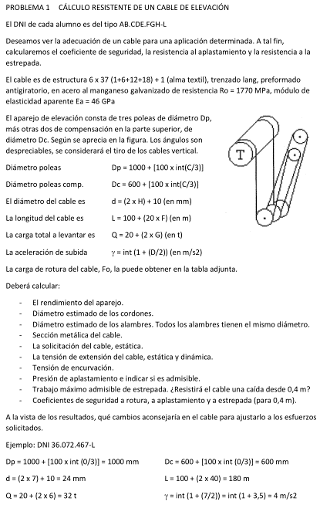
Alumno: | Muñoz García, Santiago |  |  |  | Fecha: |  |  | Nota:

Deseamos ver la adecuación de un cable para una aplicación determinada. A tal fin, calcularemos el coeficiente de seguridad, la resistencia al aplastamiento y la resistencia a la estrepada.
El cable es de estructura 6 x 37 (1+6+12+18) + 1 (alma textil), trenzado lang, preformado antigiratorio, en acero al manganeso galvanizado de resistencia Ro = 1770 MPa, módulo de elasticidad aparente Ea = 46 GPa
El aparejo de elevación consta, abajo, de tres poleas de diámetro Dp. Arriba consta de dos poleas, del mismo diámetro, Dp. Según se aprecia en la figura. Los ángulos son despreciables, se considerará el tiro de los cables vertical.
 |  |  |  |  |  |  |  |  |  | DNI = | 36072467l
 | Diámetro poleas: |  |  | Dp = 1000 + [100 x int(C/3)] = |  |  | 1000 | mm |  | A = | 3
 |  |  |  |  |  |  |  |  |  | B = | 6
 | El diámetro del cable es |  |  | d = (2 x H) + 10 (en mm) = |  |  | 24 | mm |  | C = | 0
 | La longitud del cable es |  |  | L = 100 + (2 x F0) (en m) = |  |  | 180 | m |  | D = | 7
 | La carga total a levantar es |  |  | Q = 20 + (2 x G) (en t) = |  |  | 32 | t |  | E = | 2
 | La aceleración de subida |  |  | g = int (1 + (D/2)) (en m/s2) = |  |  | 4 | m/s2 |  | F = | 4
 | La carga de rotura del cable, Fo, la puede obtener en la tabla adjunta (ver pdf). |  |  |  |  |  |  |  |  | G = | 6
 |  |  |  |  |  | Fo = | 301 | kN |  | H = | 7
 | Deberá calcular:
 |  | El rendimiento del aparejo |  |  | K
 |  | Diámetro estimado de los cordones |  |  |  | dt
 |  | Diámetro estimado de los alambres. Todos los alambres tienen el mismo diámetro. |  |  |  |  |  |  |  | da
 |  | Sección metálica del cable |  |  |  | Am
 |  | La solicitación del cable, estática |  |  |  | S
 |  | La tensión de extensión del cable, estática y dinámica |  |  |  |  |  | sigmae | sigmad
 |  | Tensión de encurvación |  |  |  | sigmaf
 |  | Presión de aplastamiento e indicar si es admisible |  |  |  |  |  | p | padm
 |  | Trabajo máximo admisible de estrepada. ¿Resistirá el cable una caída desde 0,4 m? |  |  |  |  |  |  |  | Trab_est
 |  | Coeficientes de seguridad a rotura, a aplastamiento y a estrepada (para 0,4 m) |  |  |  |  |  |  |  | nr, na, ne
 | A la vista de los resultados, qué cambios aconsejaría en el cable para ajustarlo a los esfuerzos solicitados

 |  | Rendimiento |  | Tambor | Kt = | 0.98 | (rodamientos)
 |  |  |  | Polipasto | Kf = | 0.98 | (rodamientos)
 |  |  |  |  | Kp = | 0.980 | variante 3er caso rend. polipasto. Es un problema en sí
 |  |  |  | Total aparejo (inc. tambor) |  | K = | Kp Kt = | 0.961

 |  | Diámetro cordón |  | dt = | d/3 = | 8.00 | mm | por geometría |  | 3 cordones/cable |  | según diámetro
 |  | Diámetro alambre |  | da = | d/21 = | 1.143 | mm | por geometría |  | 7 alambres/cordon |  | según diámetro

 |  |  |  | Sección de cada alambre |  |  | Aa = | (pi/4)da^2 | = | 1.026 | mm2
 |  | Sección metálica |  | Am = | 6x37xAa | 227.7 | mm2

 |  |  |  | Número de ramales |  |  | i = | 6
 |  | Solicitación / cable |  | S = | Q/(ixKp) = | 5.44 | t | = | 53.4 | kN
 |  |  |  |  | Los seis ramales cargan igual en estático. Al subir, cambian ligeramente según rendimientos. |  |  |  |  |  |  |  | Rendimiento polipasto: | MAL | Correcta: | (1 + Kf + Kf^2) / 3
 |  | Tensión extensión estática |  |  | sigmae = | S/Am = | 234.4 | Mpa
 |  | Tensión extensión dinámica |  |  | sigmad = | sigmae x (g/g) = |  |  | 95.6 | Mpa
 |  |  | Ea = | 46 | Gpa | Diámetro polea = |  | D = | 1000 | mm
 |  | Tensión encurvación |  |  | sigmaf = | 0,8 (Ea da)/D = |  | 42.1 | Mpa

 |  | Presión de aplastamiento admisible |  |  |  | padm = | 24 | Mpa | (según tb B2.4)
 |  |  | Tirón del cable |  | T = | S (1 + g/g) = | 75.1 | kN
 |  |  | Radio polea |  | R = | D/2 = | 500 | mm | N = | 0.5 | (según tb B2.3)
 |  | Presión de aplastamiento |  |  | p = | T/(RNd) = | 12.5 | MPa

 |  |  | altura caída, h = |  | 0.4 | m | Carga | P = | 32.00 | t = | 313.9 | kN
 |  | Trabajo estrepada |  |  | Pxh = | 126 | kJ
 |  |  | Límite elástico, Ce = |  | k Fo = | 1150.5 | MPa | k = | 0.65 | (según tb B2.6)
 |  | Límite de estrepada |  |  | Ce^2 L Am / (2 Ea) = |  | 590 | kJ

 |  |  | sigmatrabajo = |  | sigmae + sigmad + sigmaf = |  |  | 372.0 | Mpa | Ro = | 1770 | Mpa
 |  | Seguridad a rotura |  |  | nr = | Ro/sigmatrabajo = |  | 4.8
 |  | Seguridad a aplastamiento |  |  | na = | padm/p = |  | 1.9
 |  | Seguridad a estrepada (0,4 m) |  |  | ne = | Lim_Estr/Trab_Estr = |  | 4.7

